Персептрон
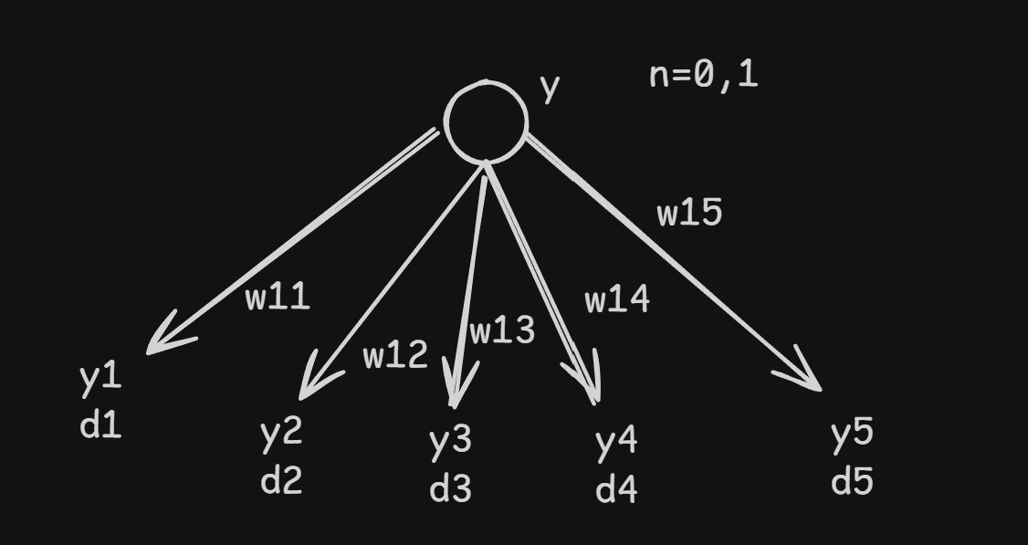
Обратное распространение ошибки
 |  |  | Используемые формулы
Исходные данные |  |  | eᵢ = dᵢ − yᵢ
y | 0.60 |  | yᵢ' = yᵢ · (1 − yᵢ)
Скорость обучения η | 0.1 |  | δᵢ(N) = eᵢ · yᵢ · (1 − yᵢ)
 |  |  | Δwᵢⱼ = η · δᵢ(N) · y
 |  |  | wᵢⱼ(t+1) = wᵢⱼ(N) + Δwᵢⱼ
 |  |  | δ(N−1) = y' · Σ(δᵢ(N) · wᵢ(N))

Таблица вычислений выходного слоя
Выход | w | yᵢ | dᵢ | eᵢ | yᵢ' | δᵢ(N) | Δw | w(t+1)
y1 | 0.2000 | 0.5500 | 0.0500 | -0.500000 | 0.247500 | -0.123750 | -0.007425 | 0.192575
y2 | -0.3000 | 0.4300 | 0.1000 | -0.330000 | 0.245100 | -0.080883 | -0.004853 | -0.304853
y3 | 0.4000 | 0.6000 | 0.7000 | 0.100000 | 0.240000 | 0.024000 | 0.001440 | 0.401440
y4 | 0.1000 | 0.5200 | 0.1000 | -0.420000 | 0.249600 | -0.104832 | -0.006290 | 0.093710
y5 | -0.2000 | 0.4500 | 0.0500 | -0.400000 | 0.247500 | -0.099000 | -0.005940 | -0.205940

Итоговые величины
Сумма target-значений Σdᵢ | 1.0000
y' = y·(1−y) | 0.240000
Σ(δᵢ(N) · wᵢ(N)) | 0.018432
δ(N−1) | 0.004424

